상품제안서
애니존 USB 3.0 무전원 개별스위치 USB 4PORT 허브 ANY-HUB1 | 상품코드: F31310

 |  |  |  |  |  |  | 02-412-0044 | www.easy1.co.kr
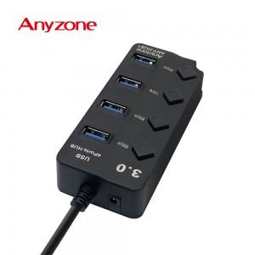

【상세/제작정보】

【인쇄/포장옵션】 | 실크, 레이저 / 블리스터케이스

【공급단가】 | 수량 | 100~ | 300~ | 500~ | 1,000~ | 3,000~
*VAT별도 | 단가 | 7,800원 | 7,670원 | 7,470원 | 7,340원 | 7,150원

【상품 URL】 | http://www.easy1.co.kr/src/goods_detail.php?gdno=31310

